TABELLE DI FLEX
 |  | PROPOSTA REFORMING

 | A | Il min valore tra: (A) gli anni che mancano alla anzianità di 41 e (B) gli anni che mancano alla vecchiaia di 66

 |  |  | 35 | 36 | 37 | 38 | 39 | 40 | 41
 |  | 62 | -4.00 | -4.00 | -4.00 | -3.00 | -2.00 | -1.00 | 0.00
 |  | 63 | -3.00 | -3.00 | -3.00 | -3.00 | -2.00 | -1.00 | 0.00
 |  | 64 | -2.00 | -2.00 | -2.00 | -2.00 | -2.00 | -1.00 | 0.00
 |  | 65 | -1.00 | -1.00 | -1.00 | -1.00 | -1.00 | -1.00 | 0.00
 |  | 66 | 0.00 | 0.00 | 0.00 | 0.00 | 0.00 | 0.00 | 0.00
 |  | 67 | 1.00 | 1.00 | 1.00 | 1.00 | 1.00 | 1.00 | 0.00
 |  | 68 | 2.00 | 2.00 | 2.00 | 2.00 | 2.00 | 2.00 | 0.00
 |  | 69 | 3.00 | 3.00 | 3.00 | 3.00 | 3.00 | 3.00 | 0.00
 |  | 70 | 4.00 | 4.00 | 4.00 | 4.00 | 4.00 | 4.00 | 0.00

Tabella di Ddl Damiano-Polverini | B | Abbattimento della pensione alle varie combinazioni età-anzianità

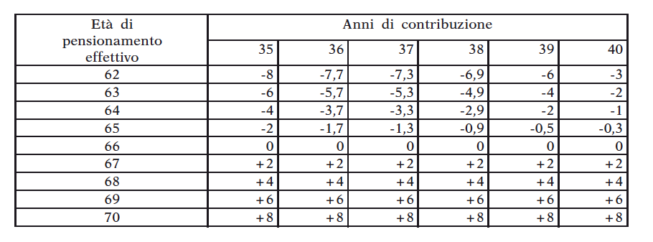
 |  |  | 35 | 36 | 37 | 38 | 39 | 40 | 41
 |  | 62 | -11.4% | -11.1% | -10.8% | -7.9% | -5.1% | -2.5% | 0.0%
 |  | 63 | -8.6% | -8.3% | -8.1% | -7.9% | -5.1% | -2.5% | 0.0%
 |  | 64 | -5.7% | -5.6% | -5.4% | -5.3% | -5.1% | -2.5% | 0.0%
 |  | 65 | -2.9% | -2.8% | -2.7% | -2.6% | -2.6% | -2.5% | 0.0%
 |  | 66 | 0.0% | 0.0% | 0.0% | 0.0% | 0.0% | 0.0% | 0.0%
 |  | 67 | 2.9% | 2.8% | 2.7% | 2.6% | 2.6% | 2.5% | 0.0%
 |  | 68 | 5.7% | 5.6% | 5.4% | 5.3% | 5.1% | 5.0% | 0.0%
 |  | 69 | 8.6% | 8.3% | 8.1% | 7.9% | 7.7% | 7.5% | 0.0%
 |  | 70 | 11.4% | 11.1% | 10.8% | 10.5% | 10.3% | 10.0% | 0.0%

 |  | Ratio dell'abbattimento:
 |  | Gli anni riportati alla tabella A sono scomputati dagli anni di anzianità per il calcolo della pensione (o della quota di pensione) retributiva

 |  | Esempio:
 |  |  |  |  |  | anzianità | 35 anni
 |  |  |  |  |  | età | 62 anni
 |  |  |  |  |  | all'anzianità piena di 41 anni mancano | 6 anni
 |  |  |  |  |  | all'età anagrafica piena di 66 anni mancano | 4 anni

 |  |  |  |  |  | se fosse possibile pensionarsi a (62:35), la pensione sarebbe | pensione_pre = 2%*35*retr_pens
 |  |  |  |  |  | si ipotizza di chiedere che | il pensionando rinunci a un anno di contribuzione per ogni anno di anticipo rispetto ai requisiti pieni
 |  |  |  |  |  | la pensione diverrebbe quindi | pensione_post = 2%* (35-4)*retr_pens
 |  |  |  |  |  | con un fattore di abbattimento di | [1 - pensione_post / pensione_pre] = 1 - (35-4)/35 = |  |  | 11.43%

 | C | Correzioni per avere penalizzazioni sempre decrescenti e premi sempre crescenti sia orizzontalmente che verticalmente

 |  |  | 35 | 36 | 37 | 38 | 39 | 40 | 41
 |  | 62 | -11.4% | -11.1% | -10.8% | -7.9% | -5.1% | -2.5% | 0.0%
 |  | 63 | -8.6% | -8.3% | -8.1% | -6.5% | -3.8% | -1.3% | 0.0%
 |  | 64 | -5.7% | -5.6% | -5.4% | -5.3% | -2.5% | -0.6% | 0.0%
 |  | 65 | -2.9% | -2.8% | -2.7% | -2.6% | -2.6% | -0.3% | 0.0%
 |  | 66 | 0.0% | 0.0% | 0.0% | 0.0% | 0.0% | 0.0% | 0.0%
 |  | 67 | 2.9% | 2.8% | 2.7% | 2.6% | 2.5% | 3.7% | 0.0%
 |  | 68 | 5.7% | 5.6% | 5.4% | 5.3% | 5.1% | 5.0% | 0.0%
 |  | 69 | 8.6% | 8.3% | 8.1% | 7.9% | 7.7% | 7.5% | 0.0%
 |  | 70 | 11.4% | 11.1% | 10.8% | 10.5% | 10.3% | 10.0% | 0.0%

 |  |  | 35 | 36 | 37 | 38 | 39 | 40 | 41
 |  | 62 | -11.4% | -11.1% | -10.8% | -7.9% | -5.1% | -2.5% | 0.0%
 |  | 63 | -8.6% | -8.3% | -8.1% | -6.5% | -3.8% | -1.3% | 0.0%
 |  | 64 | -5.7% | -5.6% | -5.4% | -5.3% | -2.5% | -0.6% | 0.0%
 |  | 65 | -2.9% | -2.8% | -2.7% | -2.6% | -2.6% | -0.3% | 0.0%
 |  | 66 | 0.0% | 0.0% | 0.0% | 0.0% | 0.0% | 0.0% | 0.0%
 |  | 67 | 2.9% | 2.8% | 2.7% | 2.6% | 2.5% | 3.7% | 0.0%
 |  | 68 | 5.7% | 5.6% | 5.4% | 5.3% | 5.1% | 5.0% | 0.0%
 |  | 69 | 8.6% | 8.3% | 8.1% | 7.9% | 7.7% | 7.5% | 0.0%
 |  | 70 | 11.4% | 11.1% | 10.8% | 10.5% | 10.3% | 10.0% | 0.0%

